Sheet1
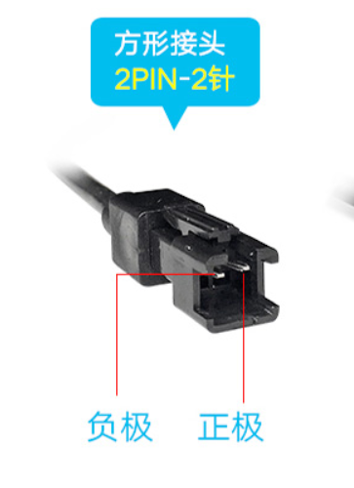
设备 | 设备接线 | 四芯线
光源 | 24V | 红色
 | GND | 绿色
相机 | 紫色12V | 黄色
 | 蓝色GND | 蓝色

